LabA Richart
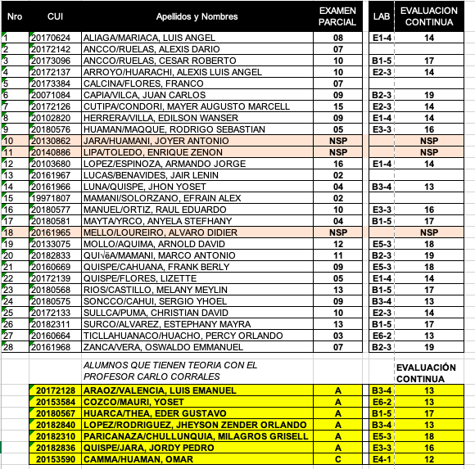
UNIVERSIDAD NACIONAL DE SAN AGUSTIN DE AREQUIPA
ESCUELA PROFESIONAL : INGENIER√çA DE SISTEMAS
ALUMNOS MATRICULADOS POR ASIGNATURA
ASIGNATURA : PROGRAMACION WEB 2
CICLO : A - GRUPO : A
FECHA : 2019-04-30

 |  | 100
Nro | Apellidos y Nombres | EVAL. C. 01
5 | ARAOZ/VALENCIA, LUIS EMANUEL | 6
6 | COZCO/MAURI, YOSET | 9
13 | HUARCA/THEA, EDER GUSTAVO | 20
18 | LOPEZ/RODRIGUEZ, JHEYSON ZENDER ORLANDO | 16
22 | PARICANAZA/CHULLUNQUIA, MILAGROS GRISELL | 10
23 | QUISPE/JARA, JORDY PEDRO | 8

